Planta1
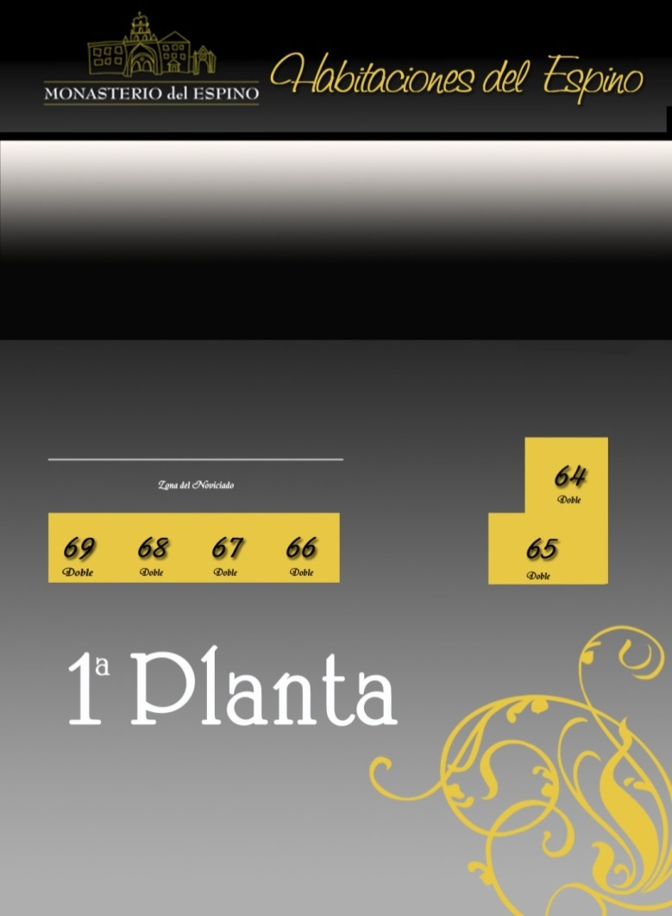 | Nº | Tipo | 1º- Nombre | 2º- Nombre | 3º- Nombre | 4º- Nombre | Pagan Novios:
 | 64
 | 65
 | 66
 | 67
 | 68
 | 69

 | Los novios sois quienes gestionáis las reservas, es decir, que si algún invitado de vuestra boda nos llama para reservar habitación, les dirigiremos a vosotros
 | para que sea más fácil el control de las mismas. Para ello os damos este fichero PDF para que os ayude en la labor.
 | En dicho fichero deberías rellenar por cada habitación los siguientes campos:
 | 1. Tipo de Habitación:
 | a. Aparece un desplegable con las posibilidades de cada habitación.
 | i. Individual --- Doble --- Triple --- Cuádruple
 | ii. Triples 78 -- 85
 | iii. Cuádruples 79 -- 80 -- 83 -- 84 -- 103 -- 104 -- 105 -- 106 -- 107 -- 108
 | 2. Nombre de los invitados alojados: una celda para cada invitado.
 | 3. Extras:
 | a. Aparece un desplegable con las opciones.
BODA: | i. Brunch --- Comida --- Otro
 | 4. Número de Extras por habitación.
NOVIA & NOVIO | 5. PLANTAS:
 | a. Primera Planta:
FECHA | i. De la 64 a la 69 incluídas, la 65 es la habitación de los novios.
 | b. Segunda Planta:
14 de Enero de 2022 | i. De la 72 a la 95 incluídas.
 | c. Tercera Planta:
DÍA: | i. De la 102 a la 116.
 | 6. Todas las habitaciones tienen baño completo.
VIERNES | 7. El precio de la habitación es de 62 € + IVA.
 | 8. En caso de que necesitaseis colocar alguna cama supletoria en este tipo de habitaciones sería posible en las que son un poco más amplias,
 | el precio de la cama extra es 20 euros más IVA.
 | 9. Podéis comentar a los invitados que tienen la posibilidad de pagar con tarjeta.
 | 10. La empresa se reserva el derecho de redistribuir a los invitados por cuestiones de optimización de recursos energéticos.

Planta2
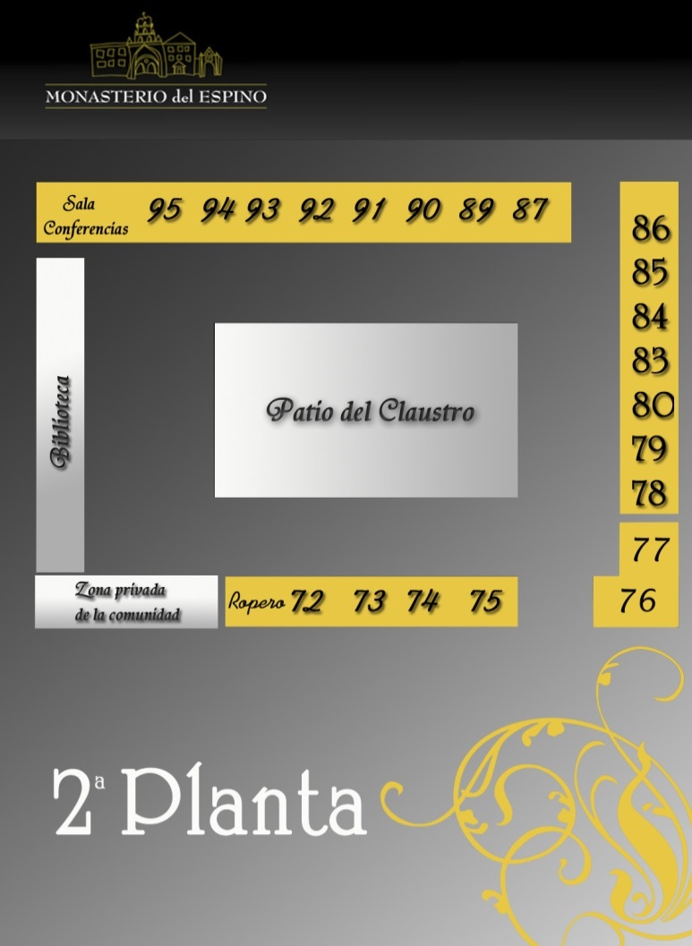 | Nº | Tipo | 1º- Nombre | 2º- Nombre | 3º- Nombre | 4º- Nombre | Pagan Novios:
 | 72
 | 73
 | 74
 | 75
 | 76
 | 77
 | 78
 | 79
 | 80
 | 83
 | 84
 | 85
 | 86
 | 87
 | 89
 | 90
 | 91
 | 92
 | 93
 | 94
 | 95

Planta3
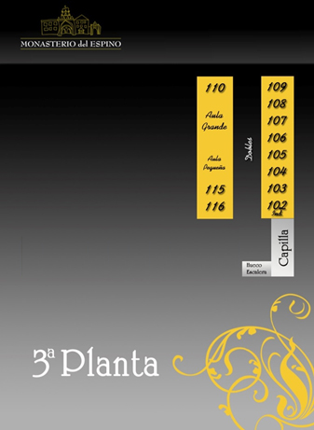 | Nº | Tipo | 1º- Nombre | 2º- Nombre | 3º- Nombre | 4º- Nombre | Pagan Novios:
 | 102
 | 103
 | 104
 | 105
 | 106
 | 107
 | 108
 | 109
 | 110
 | 115
 | 116

